Проект 1
Тематика: | Продажа мобильных телефонов
Регион: | Украина
Сайт: | world-smartphones.com.ua

Старт работ: | 2018-05-10
Окончание работ: | работы продолжаются

Выполняемые работы: |  | После старта работы былы выполненные следующие задачи:

 |  | 1. Пересмотрена и расширенна структура сайта путём создания дополнительных категорий и посадочных страниц для релевантного распределения посадочных запросов и привлечения пользователя
 |  | на целевую страницу
 |  | 2. Собрано основное семантическое ядро на:
 |  | - | главную страницу
 |  | - | страницы категорий
 |  | - | страницы подкатегорий
 |  | 3. Проведён полный технический аудит проекта и составлено техническое задание программисту
 |  | 4. Проанализирован ссылочный профиль сайта. Составлена стратегия наращивания ссылочной массы и формирования облака анкоров проекта
 |  | 5. Согласно собранного семантического ядра были составлены ТЗ копирайтеру для написания текстов на основные посадочные страницы сайта
 |  | 6. Проведена полная первичная оптимизация проекта для последующего сбора данных для анализа

 |  | На данный момент работы по проекту продолжаются. На ежемесячной основе выполняются следующие задачи:
 |  | 1. Собирается семантическое ядро на 50 товарных страниц
 |  | 2. Формируются технические задания копирайтеру
 |  | 3. Проводится закупка ссылочной массы
 |  | 4. Ведётся контроль над технический состоянием проекта
 |  | 5. Отслеживается динамика продвижения

 |  | Как подитог:
 |  | 1. Написано и внесено более 300-от текстов на сайт
 |  | 2. Проставлено более 450-ти крауд-ссылок

Результаты (на 19.02.2019): |  | Ссылочный профиль*: |  |  |  |  |  |  |  |  | Анкор лист*:
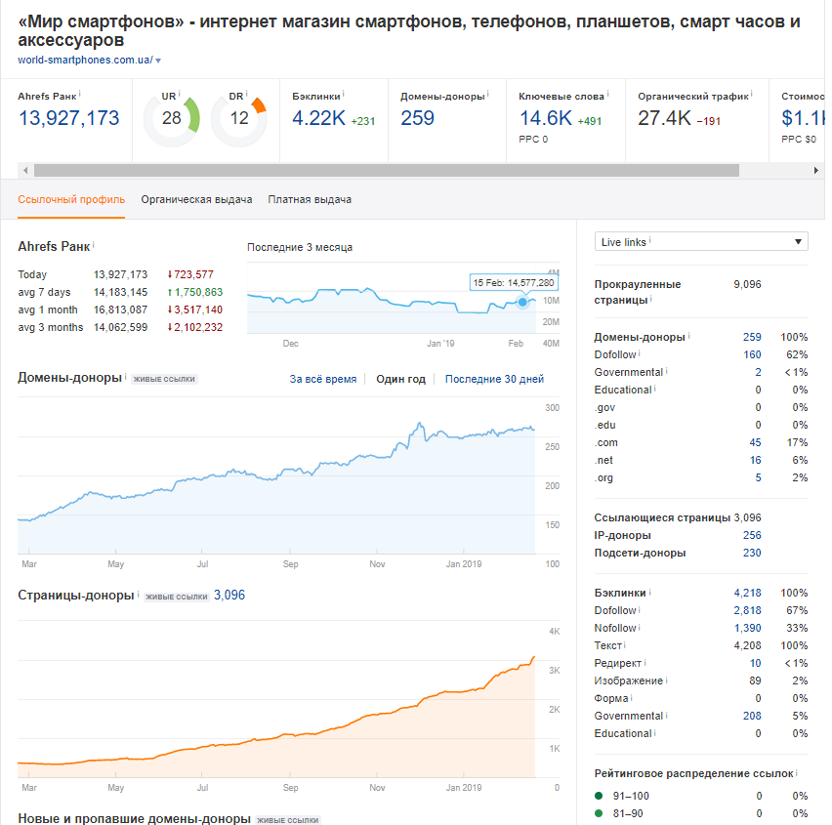
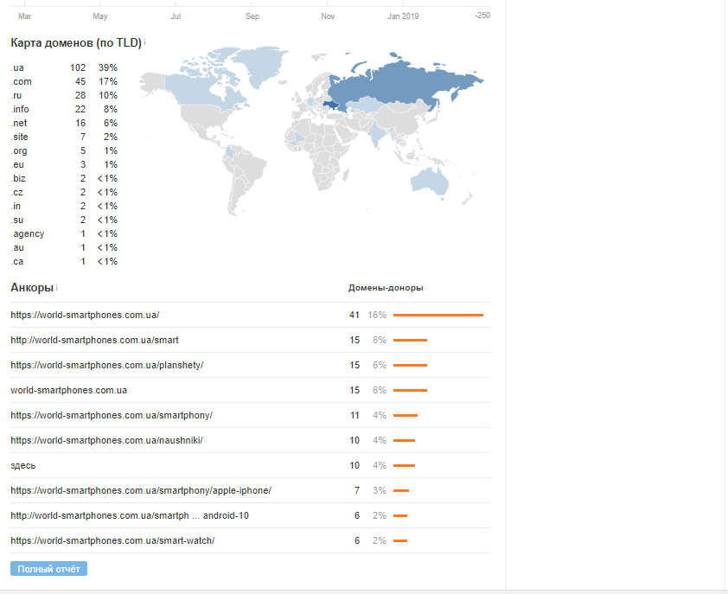

 |  | *- в отношеннии сайта был совершён ссылочный прогон. Была скорректирована текущая стратегия закупки ссылок. Как следствие - прогон был нивелирован и не дал негативного отклика для проекта

Показатели трафика: |  |  | Итого | ИЗ поиска | Новые польз | Сеансы | Оказы из поиска | Страниц/сеанс | Время сеанса
 |  | 10 апреля - 10 мая | 27 335 | 21 052 | 18 225 | 33 183 | 15,14 % | 3.3 | 0:03:47
 |  | 10 мая - 12 июня | 32 025 | 23 766 | 20 836 | 39 246 | 14,56 % | 3.66 | 0:04:14
 |  | 12 июня - 12 июля | 28 701 | 20 267 | 17 860 | 32 649 | 14,51 % | 3.59 | 0:03:58 | http://prntscr.com/k71503
 |  | 16 июля - 16 августа | 36 524 | 25 258 | 22 486 | 40 399 | 14,97 % | 3.51 | 0:04:09
 |  | 16 августа - 16 сентября | 47 752 | 35 182 | 32 485 | 52 726 | 16,84 % | 2.98 | 0:03:15
 |  | 16 сентября - 16 октября | 56 474 | 45 849 | 42 005 | 64 402 | 19,89 % | 2.46 | 0:02:36
 |  | 16 октября - 16 ноября | 45 011 | 35 118 | 30 982 | 52 126 | 15,73 % | 2.92 | 0:03:21
 |  | 16 ноября - 17 декабря | 48 670 | 37 491 | 33 168 | 58 525 | 15,09 % | 3.14 | 0:03:47
 |  | 17 декабря - 17 января | 54 498 | 42 742 | 37 783 | 62 960 | 16,30 % | 3.07 | 0:03:25
 |  | 17 января - 19 февраля | 55 312 | 44 020 | 39 493 | 67 021 | 16,05 % | 3.1 | 0:03:36

 |  | За время работы трафик из органического поиска вырос в 2 раза, при этом показатели его качества остались на том же уровне.

Проект 3
Тематика: | Медицинская клиника
Регион: | Москва + МО
Сайт: | mkpanacea.ru

Старт работ: | 2018-11-12
Окончание работ: | работы продолжаются

Выполняемые работы: |  | После старта работы былы выполненные следующие задачи:

 |  | 1. Пересмотрена и расширенна структура сайта путём создания дополнительных категорий и посадочных страниц для использования максимально широкого
 |  | пула запросов, для привлечения пользователей на целевые страницы услуг
 |  | 2. Собрано основное семантическое ядро на:
 |  | - | главную страницу
 |  | - | страницы услуг
 |  | 3. Проведён полный технический аудит проекта и составлено техническое задание программисту
 |  | 4. Проанализирован ссылочный профиль сайта. Составлена стратегия наращивания ссылочной массы и формирования облака анкоров проекта
 |  | 5. Согласно собранного семантического ядра были составлены ТЗ копирайтеру для написания текстов на основные посадочные страницы сайта
 |  | 6. Проведена полная первичная оптимизация проекта для последующего сбора данных для анализа

 |  | На данный момент работы по проекту продолжаются.В плане стоят следующие задачи:
 |  | 1. Ожидается создание новых посадочных страниц для внесения на них контента
 |  | 2. Закупаются органические ссылки
 |  | 3. Планируется запуск блога в рамках проекта
 |  | 4. Ведётся контроль над технический состоянием проекта
 |  | 5. Отслеживается динамика результатов

Результаты (на 15.02.2019): |  | Ссылочный профиль: |  |  |  |  |  |  | Анкор лист:
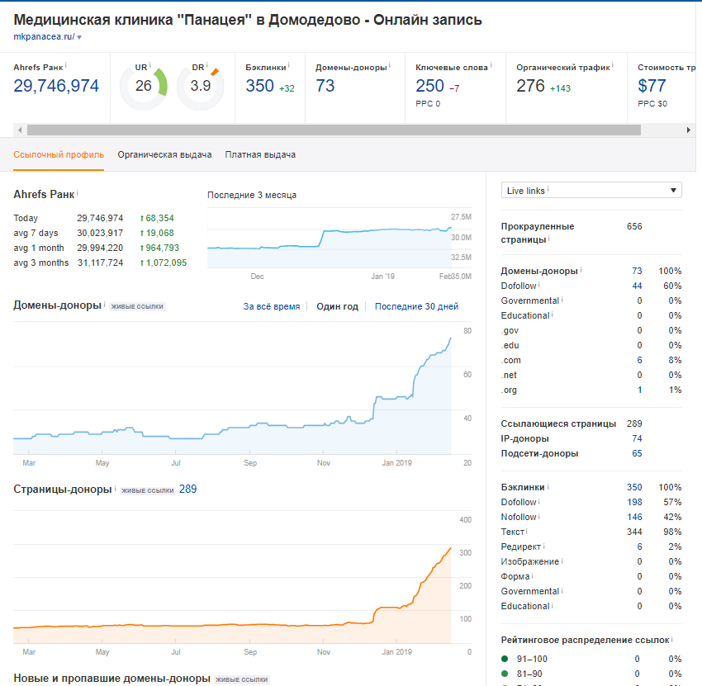
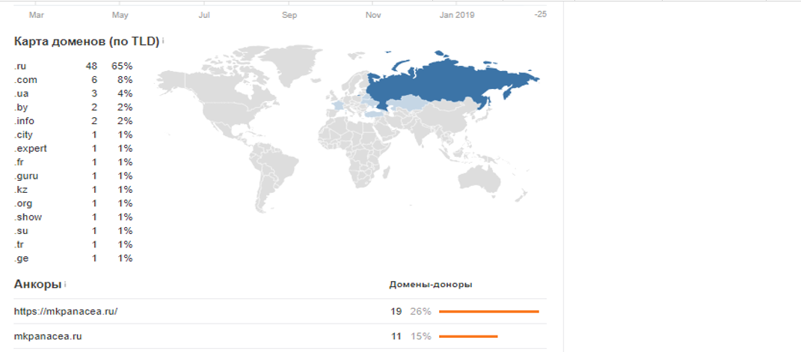

Показатели трафика: |  | Данные по трафику : | YANDEX
 |  |  | Итого | ИЗ поиска | Посетители | Оказы из поиска | Глубина просмотра | Время на сайте
 |  | 12 ноября - 12 декабря | 3 706 | 2 361 | 1 997 | 8,34 % | 3.01 | 2:47:00
 |  | 12 декабря - 14 января | 1 870 | 1 262 | 1 100 | 6,42 % | 2.98 | 2:52:00 | ДАННЫЕ ЗА 22 ДНЯ ВКЛЮЧАЯ ПРАЗДНИКИ
 |  | 14 января - 12 февраля | 4 384 | 3 007 | 2 544 | 7,22 % | 3.12 | 3:07:00

 |  | За время работ виден как прирост трафика из органического поиска, так и значительный рост позиций прокта (на 24%). После запуска страниц второго приоритета
 |  | ожидается ещё больший прирост

